Lista de Chequeo
SENA - REGIONAL ANTIOQUIA

Centro de Servicio y Gestión Empresarial
LISTA DE CHEQUEO - QUINTO AVANCE - PROYECTO AUTOPRIME
1. DATOS DEL APRENDIZ Y DEL PROGRAMA
Nombre del Aprendiz: |  | José Matías Agudelo Bolívar | Fecha de Presentación: | 2026-09-19
Documento de Identidad: |  | 1038928023 | Ficha de Caracterización: | 3406211
Programa de Formación: |  | ADSO (Análisis y Desarrollo de Software) | Trimestre / Ambiente: | 03 / 702
Competencia: |  | React | Instructor: | Jhan Hader Muñoz
2. INDICADORES DE AVANCE Y CALIFICACIÓN
Total Evidencias: | 22 | Evidencias Aportadas: | 22 | 100.0%
Estado de Avance: |  | COMPLETO - PENDIENTE REVISIÓN | Valoración Final Instructor: | Aprobado / No Aprobado
3. EVIDENCIAS DEL QUINTO AVANCE (01 AL 22)
No. | Evidencia | Qué demuestra | Espacio para Evidencia / Captura de Pantalla | Observaciones del Aprendiz / Notas de Entrega
GESTIÓN COMERCIAL
01 | El listado de ventas | Tabla con filtros por estado y fecha, buscador y paginación. Cada fila lleva su número, el comprador, el total y en qué estado está. | 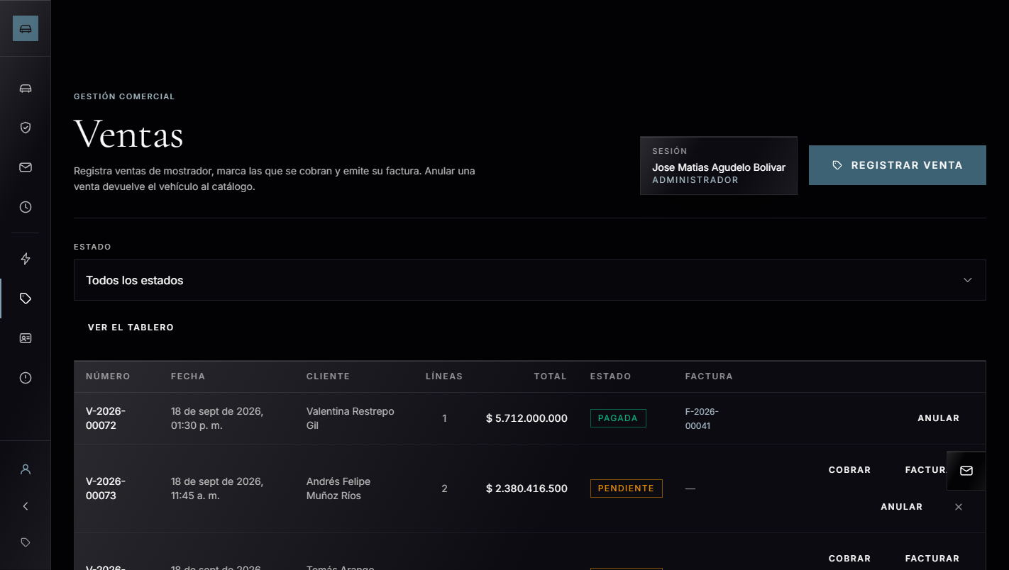 | 35 ventas en la base: 24 pagadas, 7 pendientes y 4 anuladas. La paginación pide solo la página que se está viendo.
02 | Registrar una venta | El alta, con el buscador de cliente y las líneas. Los importes los calcula la API: el navegador los enseña, no los decide. | 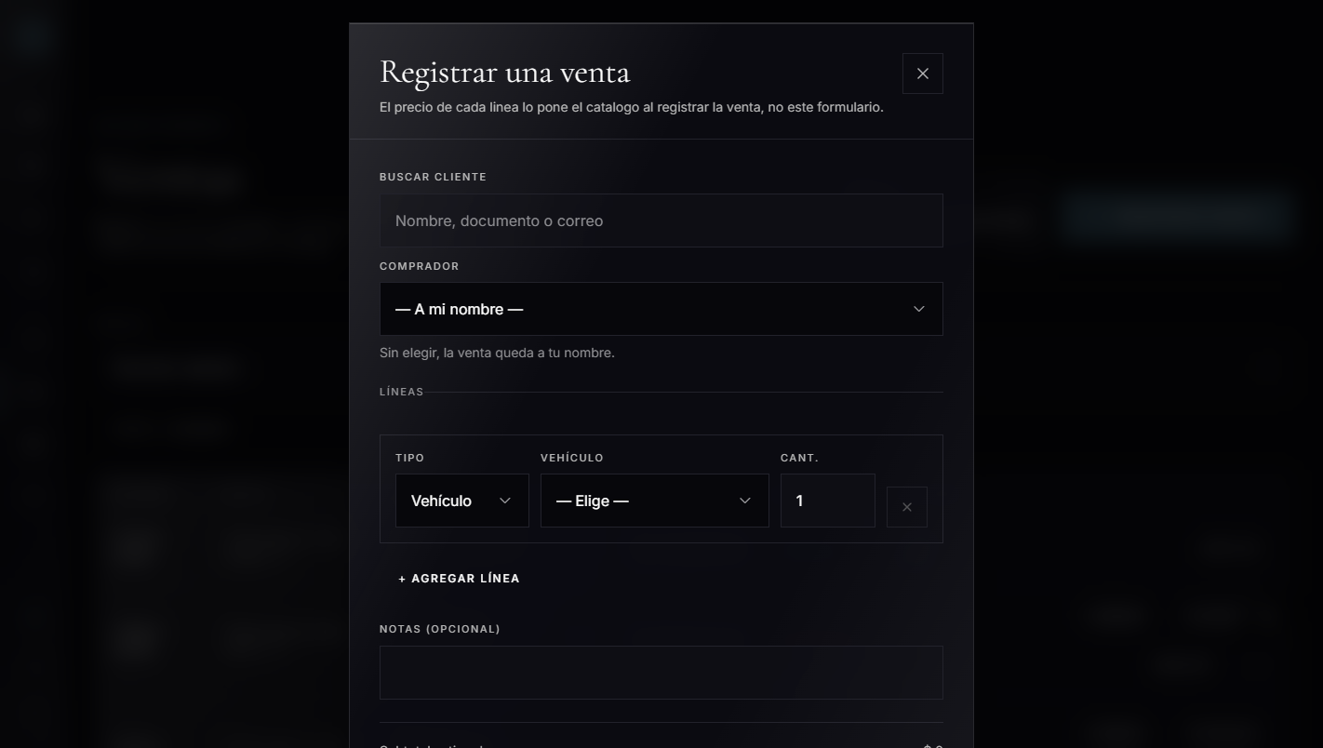 | Se añaden líneas del catálogo y el subtotal, el IVA y el total salen del servidor.
FACTURACIÓN
03 | Facturas emitidas | El listado, con su número, la venta de la que salen y su estado. | 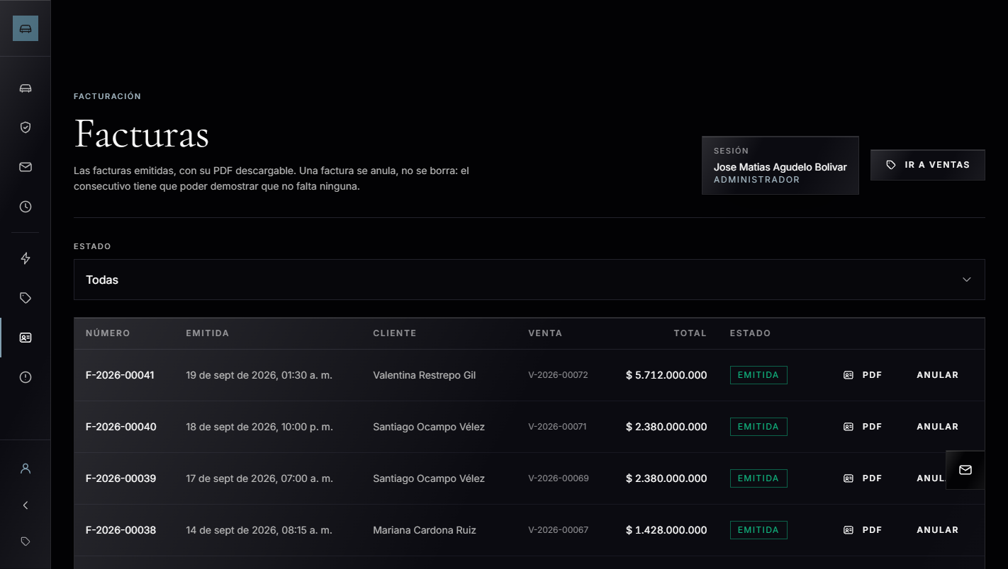 | 19 facturas emitidas. Una factura anulada no desaparece: se marca, porque un documento fiscal no se borra.
04 | La factura en PDF | Generada por la API con reportlab. Lleva la banda de estado, el bloque fiscal con NIT y régimen, el desglose del IVA, el importe en letras y un código de verificación. | 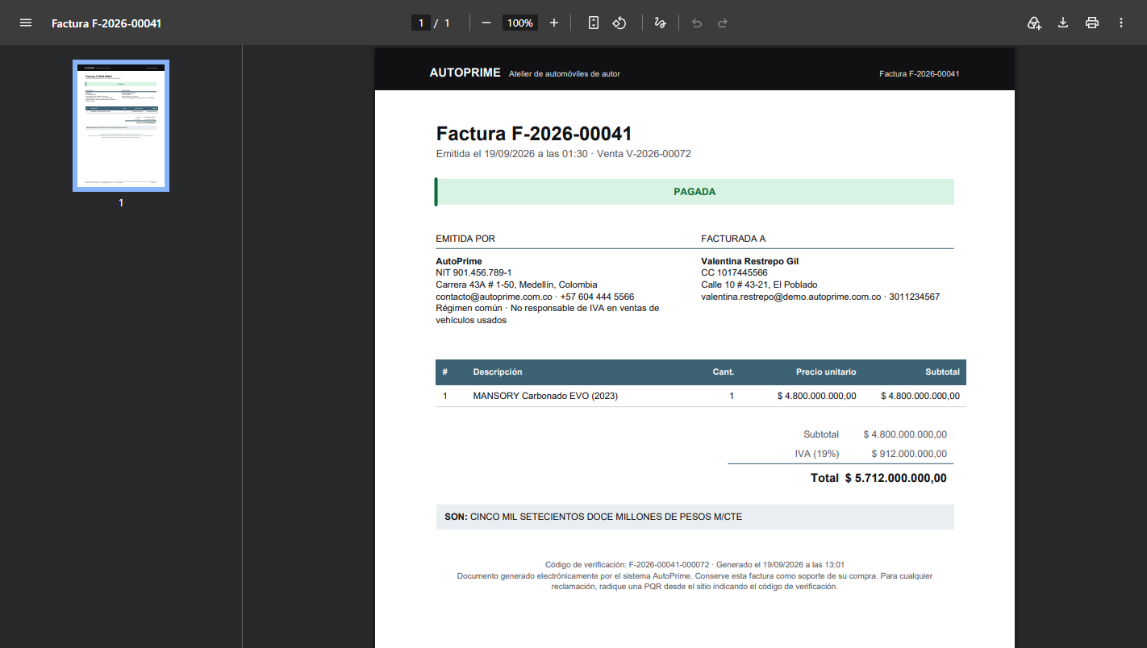 | «SON: CINCO MIL SETECIENTOS DOCE MILLONES DE PESOS M/CTE» lo escribe un conversor propio, con sus propias pruebas: los números en letras tienen más casos raros de los que parece.
INFORMES EN PDF Y EN EXCEL
05 | Reporte de ventas en PDF | Cinco páginas: cifras del periodo, gráfica de ingresos por día, lo que más se vendió y el detalle venta a venta. Con «Página X de Y» en el pie, que obliga a componer el documento dos veces porque la primera aún no se sabe cuántas páginas va a haber. | 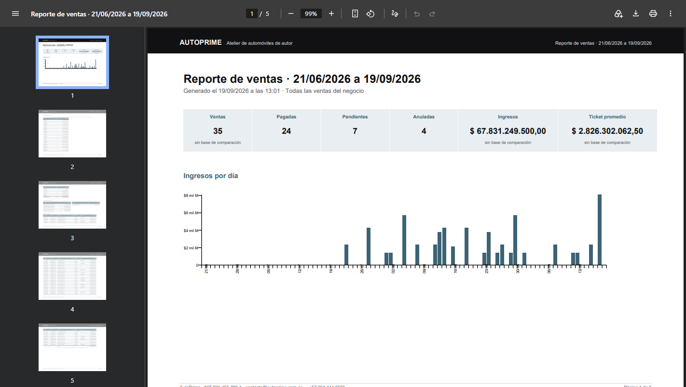 | 35 ventas y $67.831.249.500 en el trimestre.
06 | Qué lleva dentro el Excel | Cuatro hojas, dos gráficas incrustadas y fórmulas SUBTOTAL que respetan el filtro. Y, sobre todo, ni una celda donde el texto de un cliente se haya convertido en fórmula. | 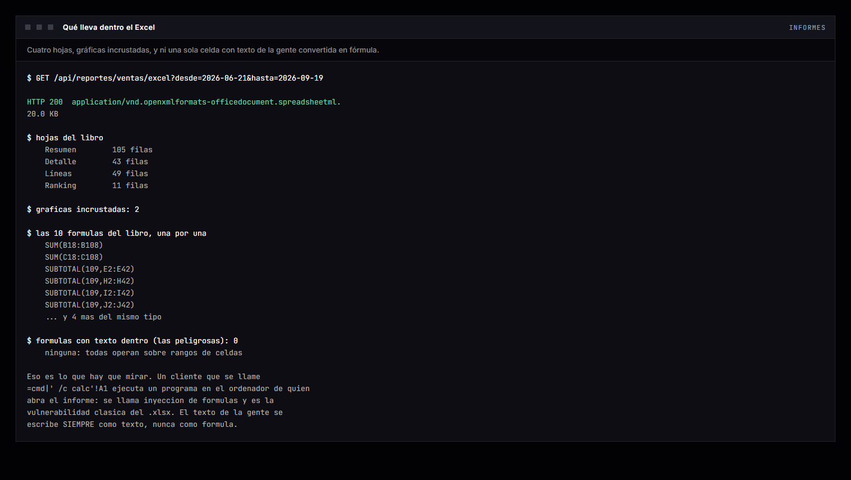 | Comprobado abriendo el .xlsx y mirando sus fórmulas una por una.
EL TABLERO, CON GRÁFICAS
07 | Cifras del periodo e ingresos por día | Ventas, ingresos, ticket promedio y lo que queda por cobrar, cada uno con su variación. Debajo, la serie diaria y el desglose por estado. | 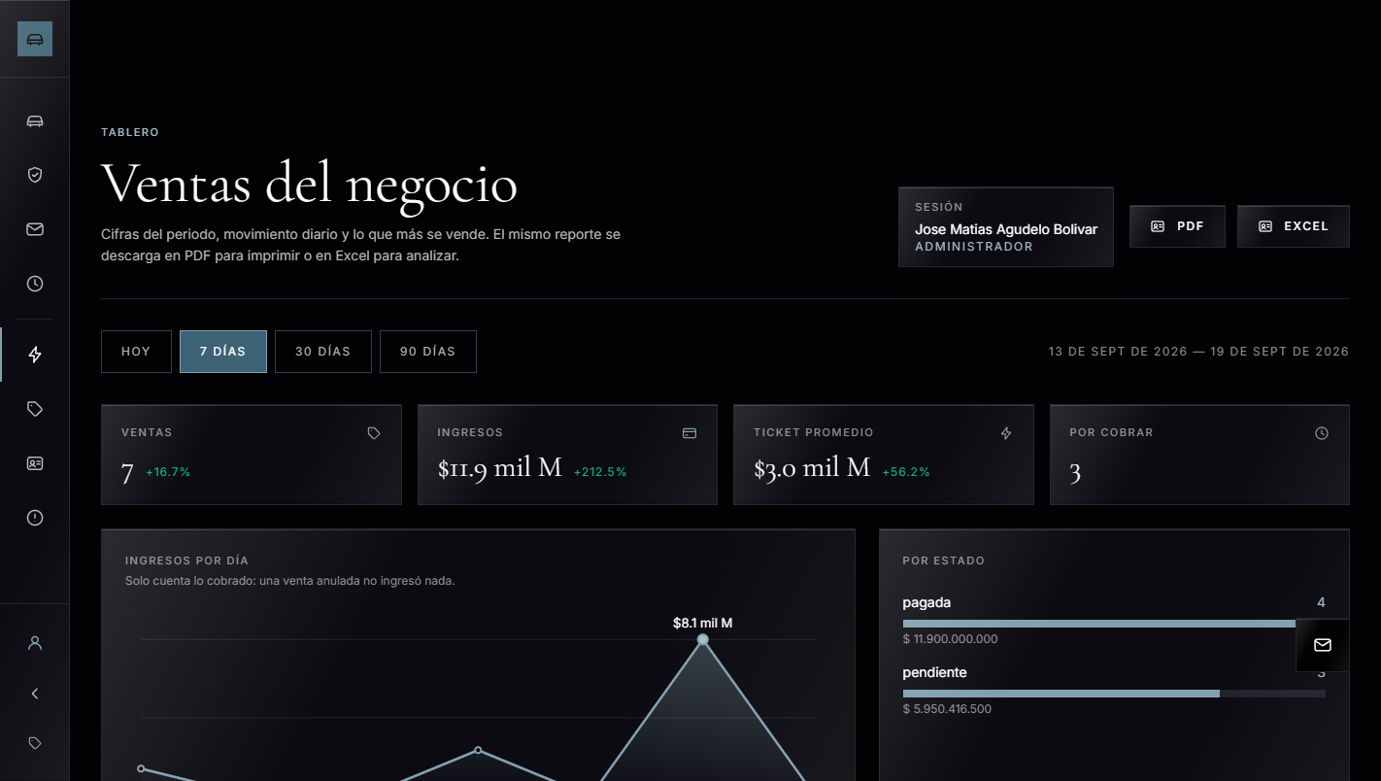 | 7 ventas (+16,7 %) e ingresos de $11,9 mil M (+212,5 %) en siete días. La gráfica solo cuenta lo cobrado: una venta anulada no ingresó nada.
08 | Lo que más se vende | Vehículos y servicios ordenados por lo que han dejado. | 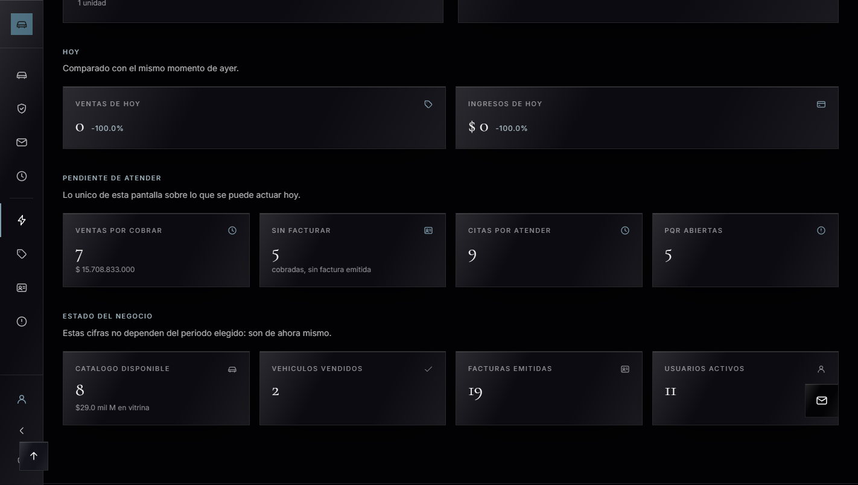 | Sale del mismo cálculo que alimenta el informe: una sola fuente para los dos sitios.
09 | El mismo tablero, a noventa días | El periodo se cambia y todo se recalcula: las cifras, las variaciones y las dos gráficas. | 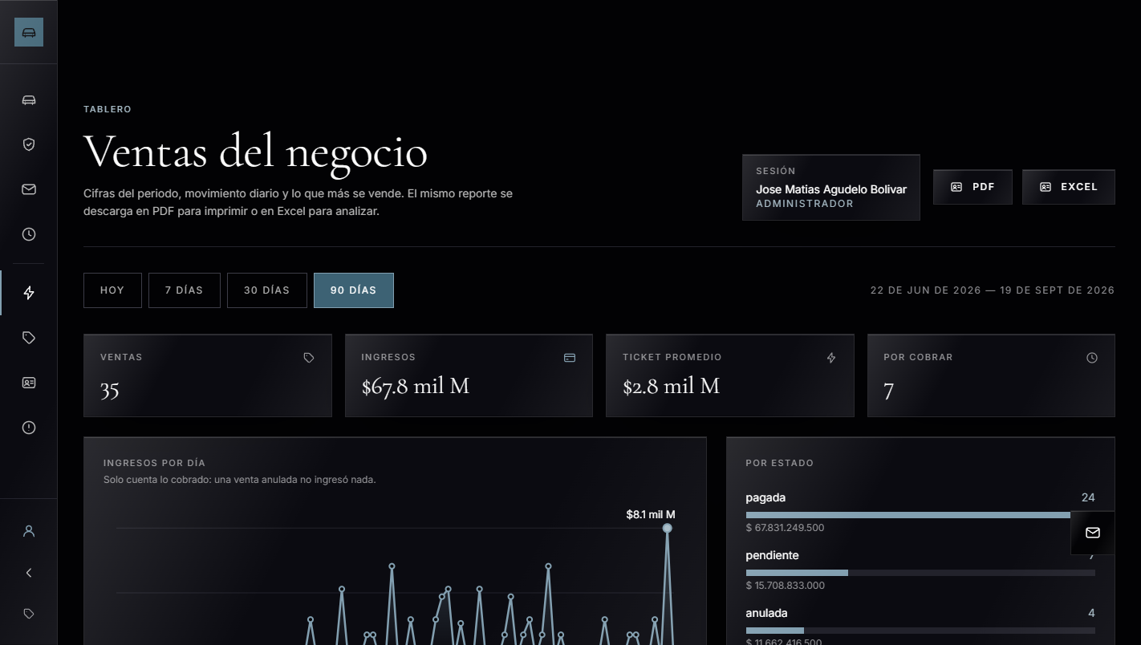 | Cambiar el periodo pide de nuevo los datos; no se filtran en el navegador sobre lo que ya había.
PQR
10 | Las solicitudes radicadas | Con su número de radicado, tipo, estado y fecha. | 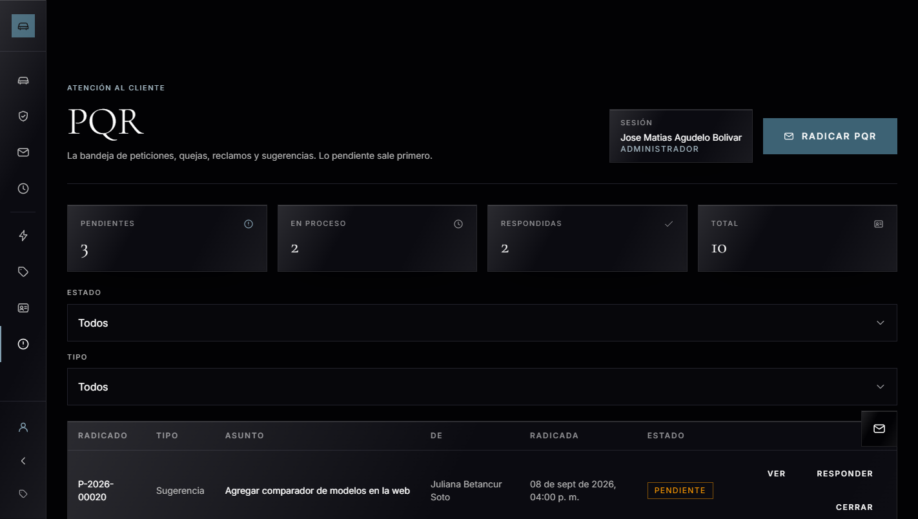 | 10 solicitudes, 5 abiertas. Cada una nace pendiente y con un radicado con formato propio.
11 | Responder una PQR | La respuesta y el estado en que queda se eligen a la vez: responder sin decir si el asunto se cierra deja el caso a medias. | 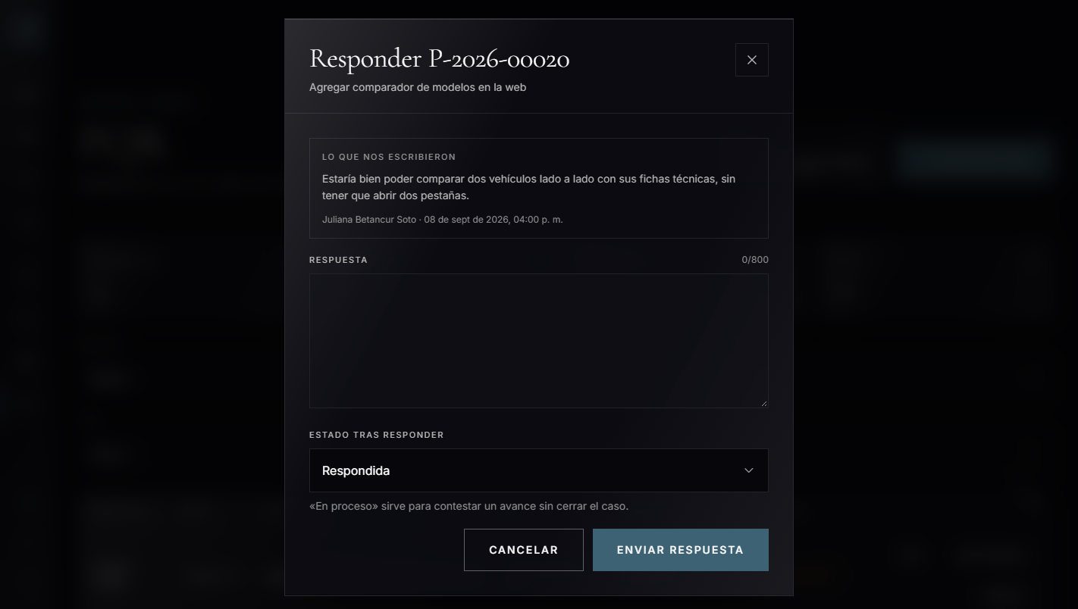 | El cliente ve su solicitud y la respuesta desde su panel.
EL ASISTENTE CON IA
12 | El asistente respondiendo | Pregunta real y respuesta real, contra el modelo. La conversación se guarda, así que se puede retomar. | 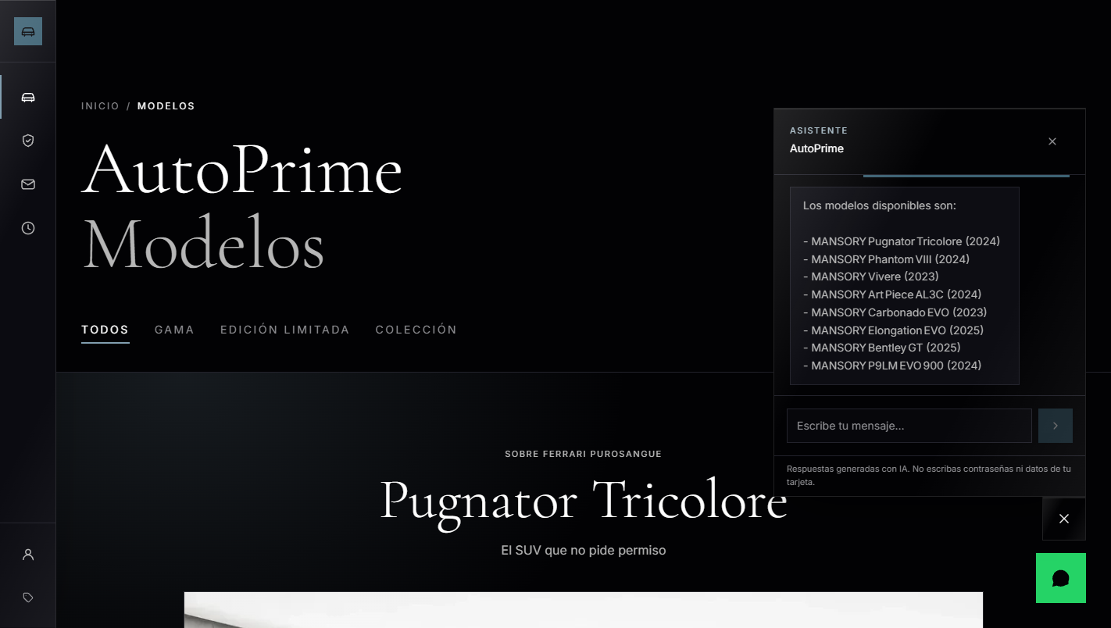 | A «¿Qué vehículos tienen disponibles?» responde con los ocho modelos del catálogo y sus años: los ha leído de la base, no se los ha inventado.
LO QUE VE CADA ROL
13 | El panel del empleado | Ve las ventas y puede registrarlas, pero no toca usuarios ni informes del negocio. | 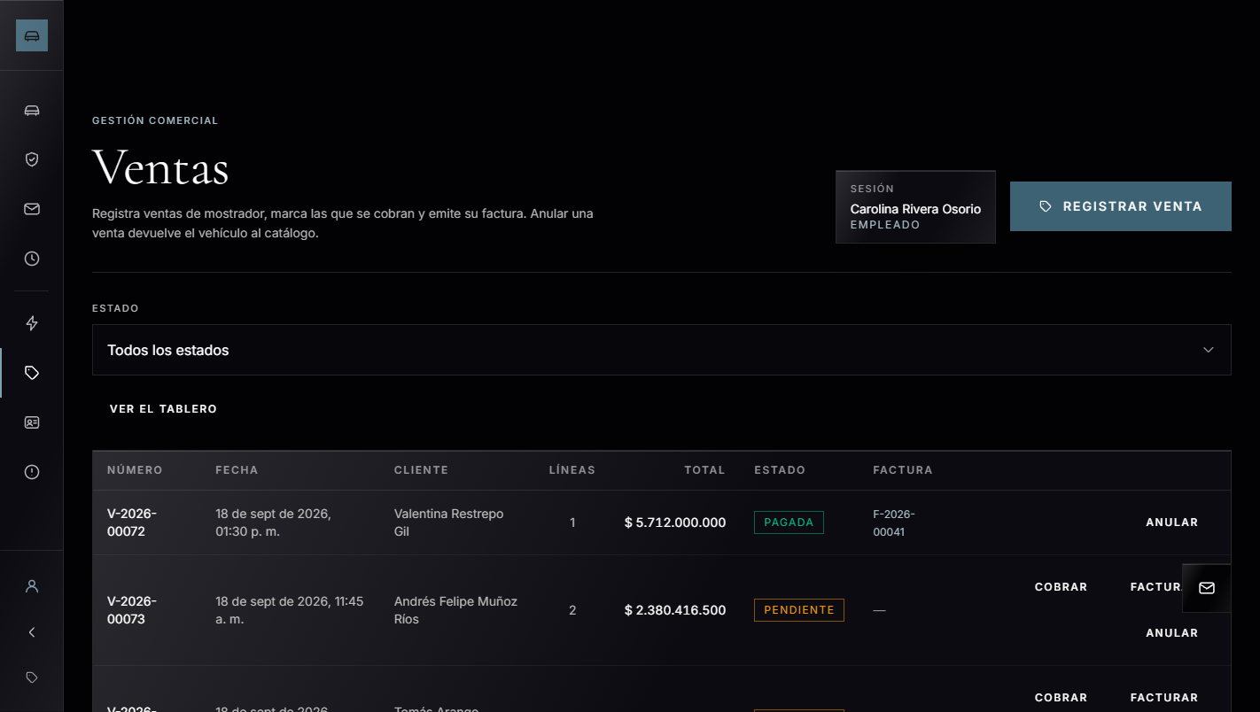 | El menú lateral enseña solo lo que su rol permite.
14 | El panel del cliente | Sus compras, sus citas y sus PQR. Nada de otros clientes. | 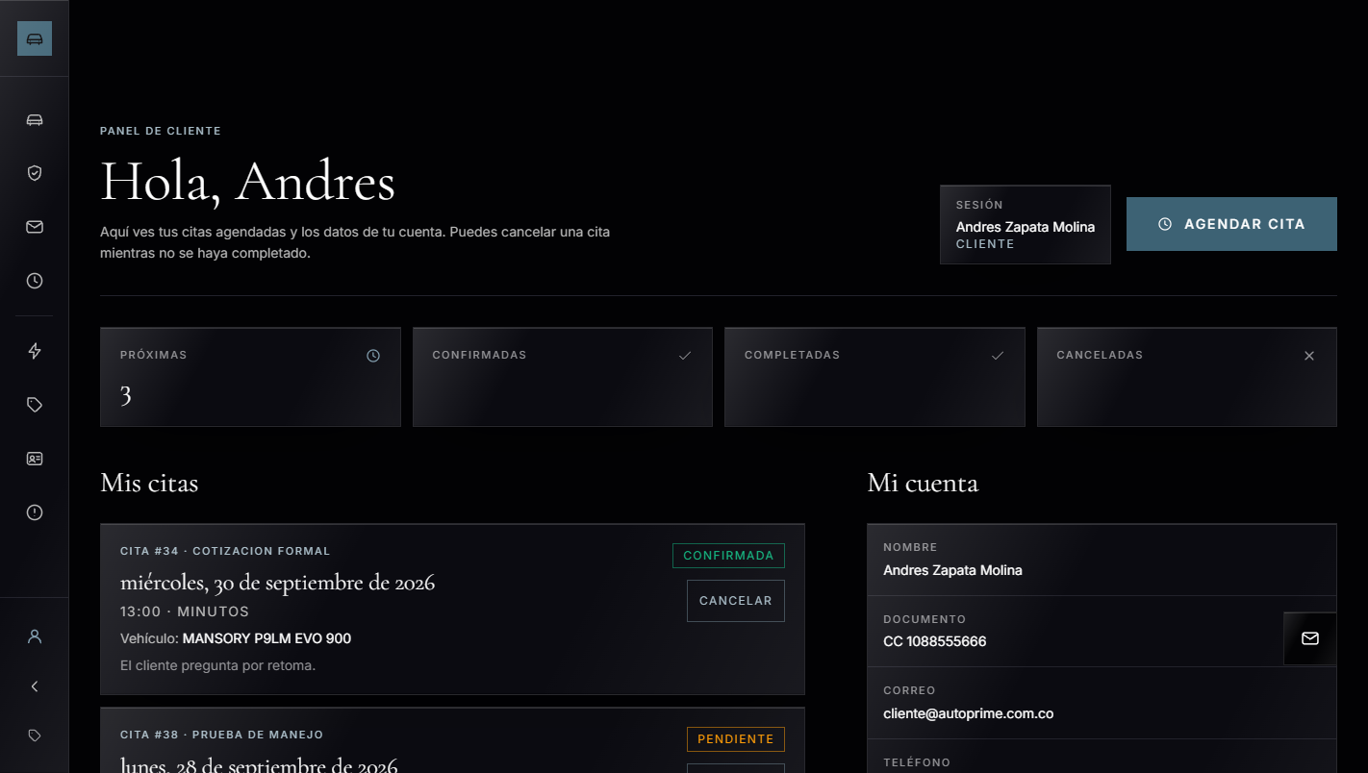 | El filtro por dueño lo aplica la API: aunque alguien pidiera la lista entera a mano, recibiría solo lo suyo.
15 | Un cliente en la pantalla de ventas | La misma ruta que usa el administrador, con un cliente dentro. | 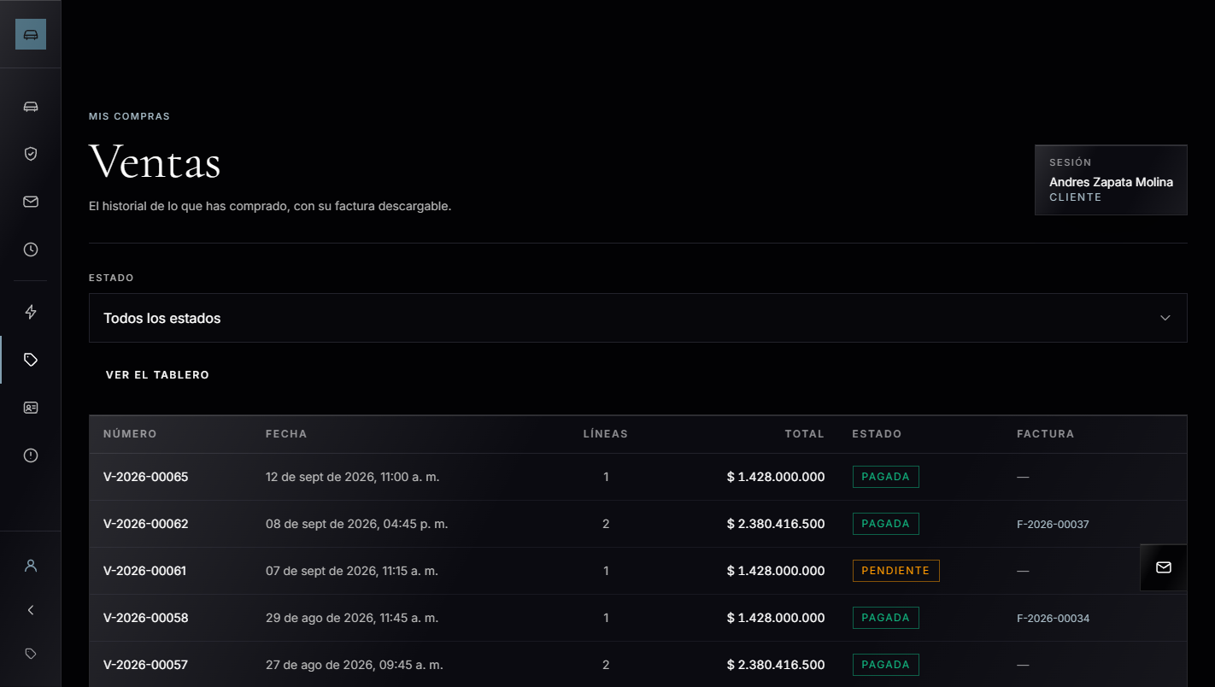 | No se le enseña «Gestión comercial» sino «Mis compras», y la consulta sale acotada a su identificador.
LA API Y SUS PRUEBAS
16 | La documentación de la API | Publicada por la propia aplicación en /docs. Las rutas del quinto avance —ventas, facturas, informes, PQR y chat— con sus esquemas. | 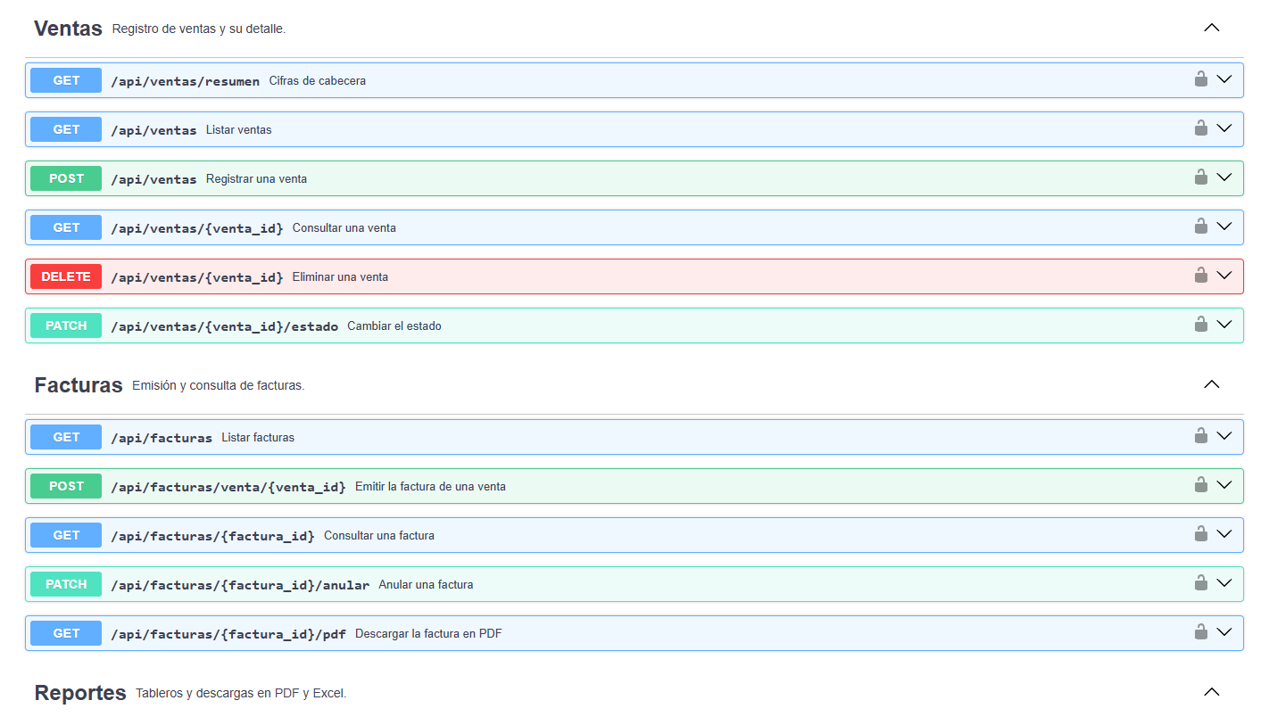 | De aquí se genera la colección de Postman, así que la batería no puede quedarse atrás cuando se añade una ruta.
17 | Las pruebas automáticas | 172 pruebas sobre la lógica: ventas, facturas, informes, PQR, chat, números en letras, documentos seguros y endurecimiento. | 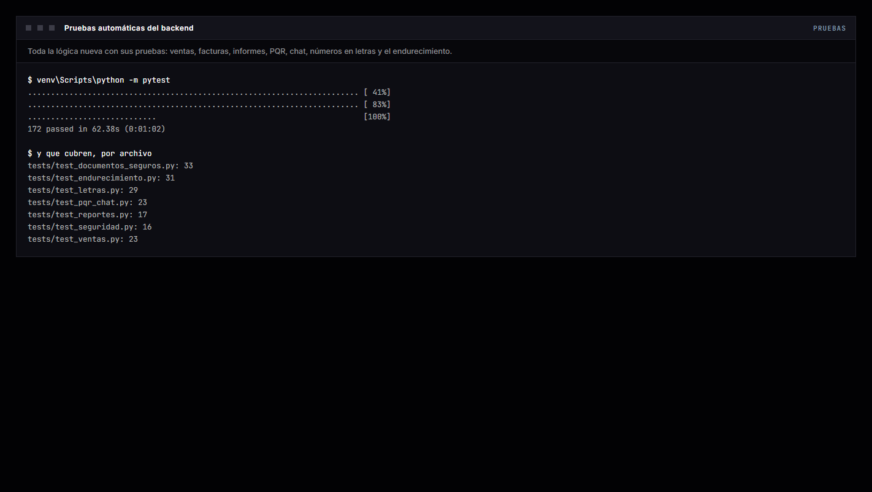 | Se ejecutan de verdad para hacer esta imagen. Si una fallara, la evidencia lo enseñaría.
18 | La colección de Postman, ejecutada | La misma que se entrega, corrida desde la línea de órdenes. | 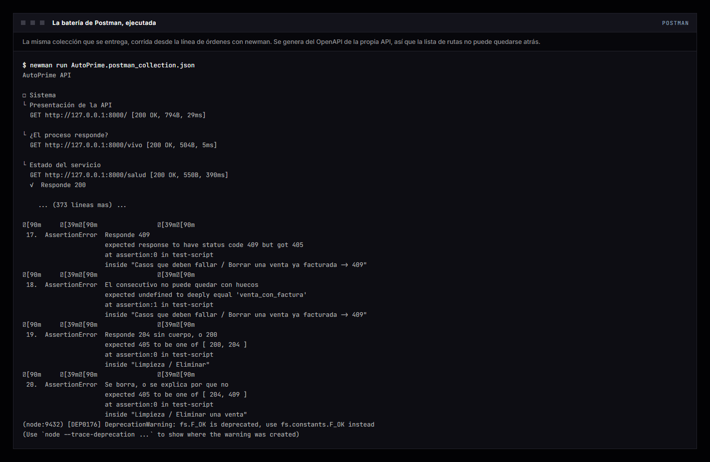 | 69 peticiones y 62 comprobaciones, 0 fallidas.
SEGURIDAD
19 | Inyección SQL: el texto es texto | Cinco cargas clásicas contra el buscador. Ninguna llega a la sentencia: el texto viaja siempre como parámetro enlazado. | 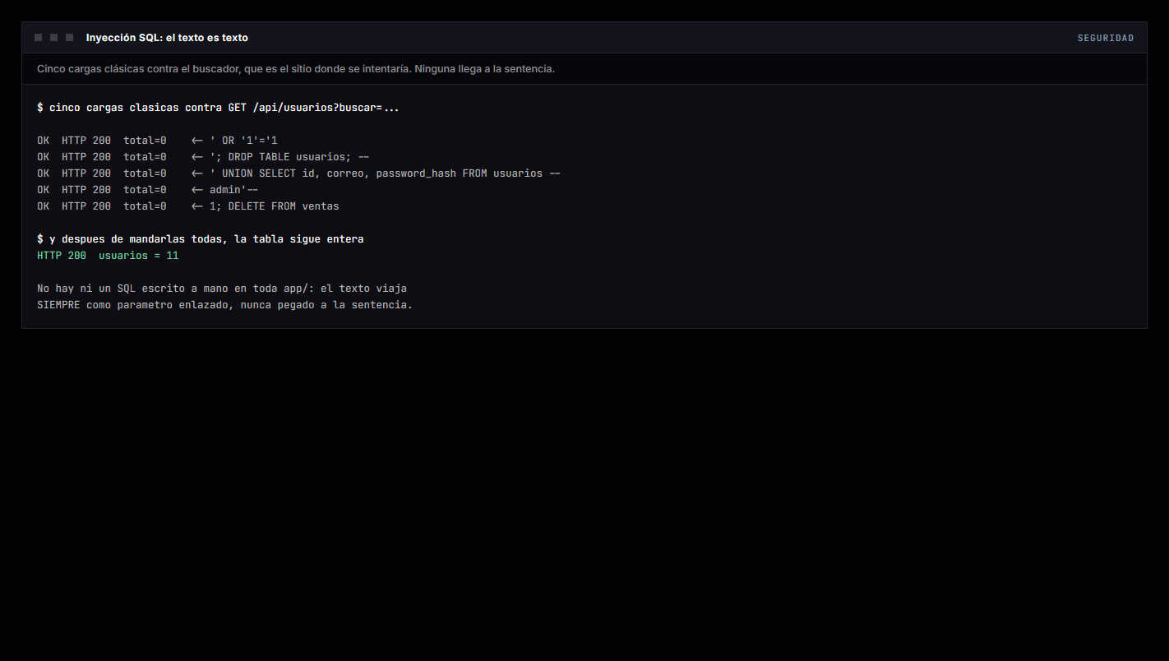 | Un 200 con cero resultados es la respuesta correcta. Después de mandarlas todas, la tabla sigue con sus 11 usuarios.
20 | Probar contraseñas, frenado | bcrypt protege el hash si alguien roba la tabla; no protege de que le pregunten al servidor mil veces por segundo. | 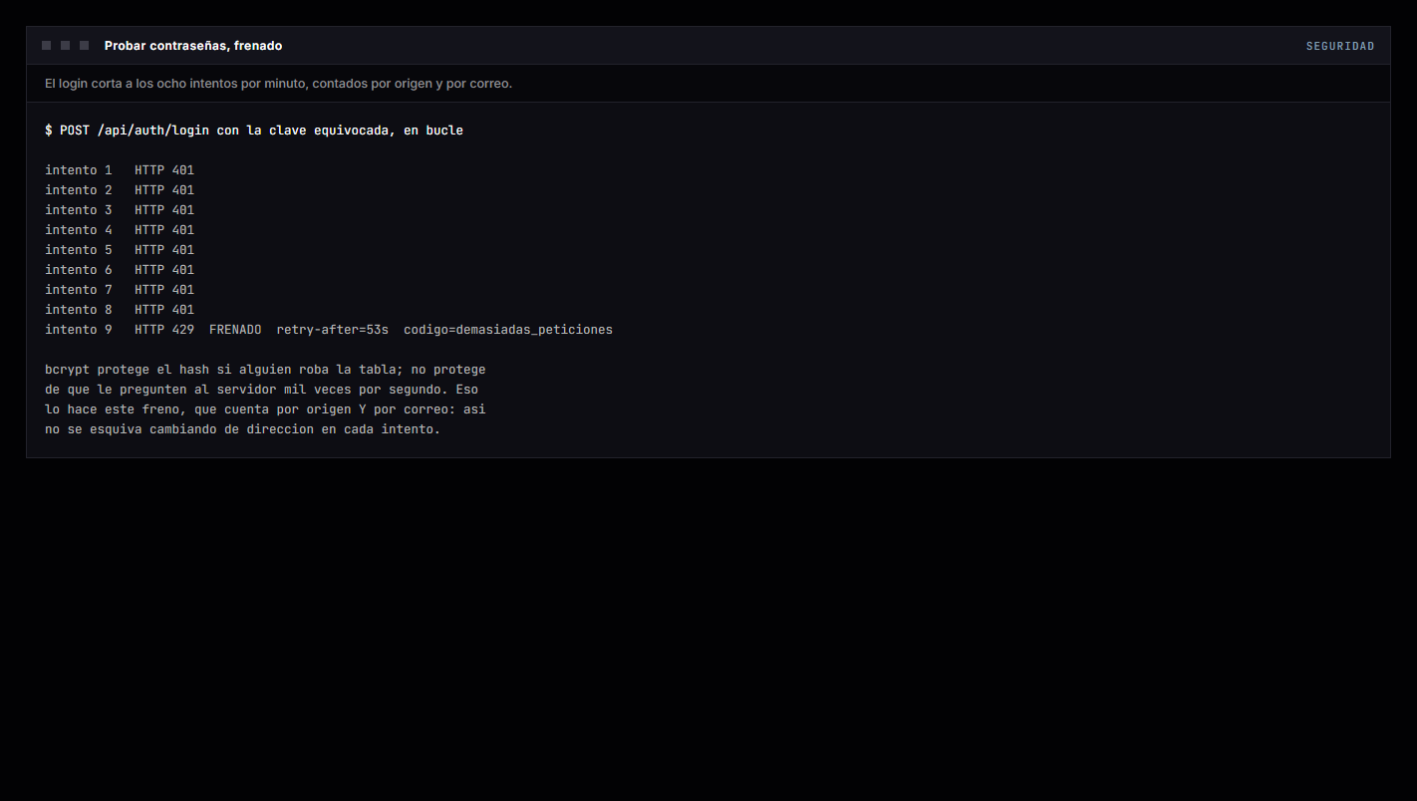 | Ocho intentos por minuto, contados por origen Y por correo: así no se esquiva cambiando de dirección en cada intento.
21 | Las cabeceras, en el servidor de verdad | Leídas del despliegue, que es donde importan: nosniff, DENY, no-referrer, no-store, una política de contenido que no deja cargar nada, y HSTS. | 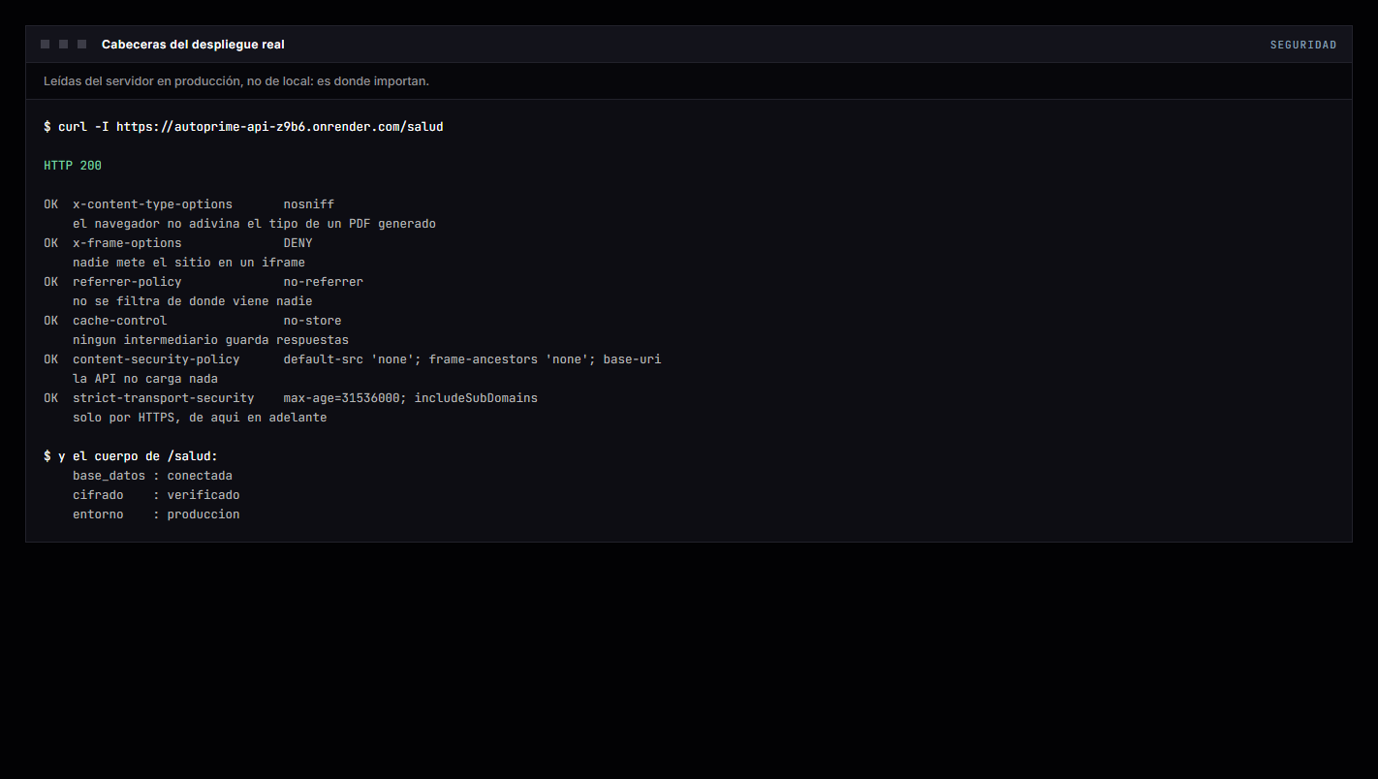 | El enlace con la base va cifrado y con el certificado verificado.
DESPLEGADO Y FUNCIONANDO
22 | El servicio en producción | Dos rutas de estado porque son dos preguntas distintas: /vivo dice si el proceso responde y es lo que consulta el proveedor; /salud diagnostica todo, base incluida, y lo lee una persona. | 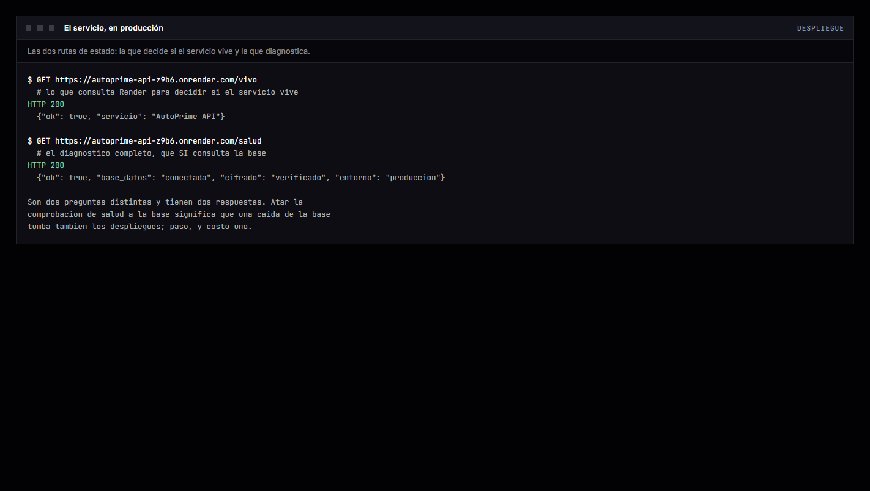 | Separarlas no es un adorno: con la comprobación atada a la base, una caída de la base tumba también los despliegues. Pasó, y costó uno.

La columna «No.» lleva la numeración de este documento, no la del instrumento del instructor: se ajusta cuando se tenga a la vista. Todas las capturas se generaron ejecutando el sistema (herramientas/capturas_quinta.py y evidencias_consola_quinta.py); las de consola recogen la salida real de cada comando.

